Skill_Selection_Description
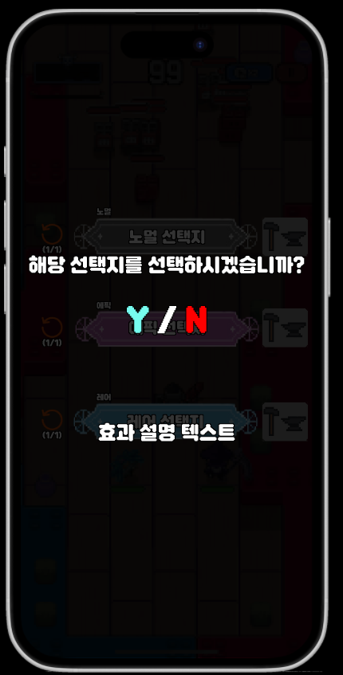
str | str | enum | str
Selection_ID | Skill_ID | Selection_Level | Description
620001 | 100011 | 노말 | 재사용 대기시간이 0.1초 감소하고, 스킬 사용시 행동 발동 확률이 1% 증가합니다.
620002 | 100011 | 레어 | 재사용 대기시간이 0.2초 감소하고, 스킬 사용시 행동 발동 확률이 2% 증가합니다.
620003 | 100011 | 에픽 | 재사용 대기시간이 0.3초 감소하고, 스킬 사용시 행동 발동 확률이 3% 증가합니다.
620004 | 100011 | 유니크 | 재사용 대기시간이 0.4초 감소하고, 스킬 사용시 행동 발동 확률이 4% 증가합니다.
620005 | 100011 | 레전드 | 재사용 대기시간이 0.7초 감소하고, 스킬 사용시 행동 발동 확률이 7% 증가합니다.
620006 | 100011 | 신화 | 재사용 대기시간이 1초 감소하고, 스킬 사용시 행동 발동 확률이 10% 증가합니다.
620007 | 100012 | 노말 | 재사용 대기시간이 0.1초 감소하고, 데미지가 5% 증가하며 스킬 사용시 행동 발동 확률이 1% 증가합니다.
620008 | 100012 | 레어 | 재사용 대기시간이 0.2초 감소하고, 데미지가 10% 증가하며 스킬 사용시 행동 발동 확률이 2% 증가합니다.
620009 | 100012 | 에픽 | 재사용 대기시간이 0.3초 감소하고, 데미지가 15% 증가하며 스킬 사용시 행동 발동 확률이 3% 증가합니다.
620010 | 100012 | 유니크 | 재사용 대기시간이 0.4초 감소하고, 데미지가 20% 증가하며 스킬 사용시 행동 발동 확률이 4% 증가합니다.
620011 | 100012 | 레전드 | 재사용 대기시간이 0.7초 감소하고, 데미지가 35% 증가하며 스킬 사용시 행동 발동 확률이 7% 증가합니다.
620012 | 100012 | 신화 | 재사용 대기시간이 1초 감소하고, 데미지가 50% 증가하며 스킬 사용시 행동 발동 확률이 10% 증가합니다.
620013 | 100013 | 노말 | 재사용 대기시간이 0.1초 감소하고, 스킬 사용시 행동 발동 확률이 1% 증가합니다.
620014 | 100013 | 레어 | 재사용 대기시간이 0.2초 감소하고, 스킬 사용시 행동 발동 확률이 2% 증가합니다.
620015 | 100013 | 에픽 | 재사용 대기시간이 0.3초 감소하고, 스킬 사용시 행동 발동 확률이 3% 증가합니다.
620016 | 100013 | 유니크 | 재사용 대기시간이 0.4초 감소하고, 스킬 사용시 행동 발동 확률이 4% 증가합니다.
620017 | 100013 | 레전드 | 재사용 대기시간이 0.7초 감소하고, 스킬 사용시 행동 발동 확률이 7% 증가합니다.
620018 | 100013 | 신화 | 재사용 대기시간이 1초 감소하고, 스킬 사용시 행동 발동 확률이 10% 증가합니다.
620019 | 100014 | 노말 | 재사용 대기시간이 0.1초 감소하고, 데미지가 10% 증가하며 스킬 사용시 행동 발동 확률이 1% 증가합니다.
620020 | 100014 | 레어 | 재사용 대기시간이 0.2초 감소하고, 데미지가 20% 증가하며 스킬 사용시 행동 발동 확률이 2% 증가합니다.
620021 | 100014 | 에픽 | 재사용 대기시간이 0.3초 감소하고, 데미지가 30% 증가하며 스킬 사용시 행동 발동 확률이 3% 증가합니다.
620022 | 100014 | 유니크 | 재사용 대기시간이 0.4초 감소하고, 데미지가 40% 증가하며 스킬 사용시 행동 발동 확률이 4% 증가합니다.
620023 | 100014 | 레전드 | 재사용 대기시간이 0.7초 감소하고, 데미지가 70% 증가하며 스킬 사용시 행동 발동 확률이 7% 증가합니다.
620024 | 100014 | 신화 | 재사용 대기시간이 1초 감소하고, 데미지가 100% 증가하며 스킬 사용시 행동 발동 확률이 10% 증가합니다.
620025 | 100015 | 노말 | 재사용 대기시간이 0.1초 감소하고, 스킬 지속 시간이 0.05초 증가하며 스킬 사용시 행동 발동 확률이 1% 증가합니다. | 텍스트 들어갈 곳, 이하 동일
620026 | 100015 | 레어 | 재사용 대기시간이 0.2초 감소하고, 스킬 지속 시간이 0.1초 증가하며 스킬 사용시 행동 발동 확률이 2% 증가합니다.
620027 | 100015 | 에픽 | 재사용 대기시간이 0.3초 감소하고, 스킬 지속 시간이 0.15초 증가하며 스킬 사용시 행동 발동 확률이 3% 증가합니다.
620028 | 100015 | 유니크 | 재사용 대기시간이 0.4초 감소하고, 스킬 지속 시간이 0.2초 증가하며 스킬 사용시 행동 발동 확률이 4% 증가합니다.
620029 | 100015 | 레전드 | 재사용 대기시간이 0.7초 감소하고, 스킬 지속 시간이 0.35초 증가하며 스킬 사용시 행동 발동 확률이 7% 증가합니다.
620030 | 100015 | 신화 | 재사용 대기시간이 1초 감소하고, 스킬 지속 시간이 0.5초 증가하며 스킬 사용시 행동 발동 확률이 10% 증가합니다.
620031 | 100016 | 노말 | 재사용 대기시간이 0.1초 감소하고, 스킬 지속 시간이 0.05초 증가하며 스킬 사용시 행동 발동 확률이 1% 증가합니다.
620032 | 100016 | 레어 | 재사용 대기시간이 0.2초 감소하고, 스킬 지속 시간이 0.1초 증가하며 스킬 사용시 행동 발동 확률이 2% 증가합니다.
620033 | 100016 | 에픽 | 재사용 대기시간이 0.3초 감소하고, 스킬 지속 시간이 0.15초 증가하며 스킬 사용시 행동 발동 확률이 3% 증가합니다.
620034 | 100016 | 유니크 | 재사용 대기시간이 0.4초 감소하고, 스킬 지속 시간이 0.2초 증가하며 스킬 사용시 행동 발동 확률이 4% 증가합니다.
620035 | 100016 | 레전드 | 재사용 대기시간이 0.7초 감소하고, 스킬 지속 시간이 0.35초 증가하며 스킬 사용시 행동 발동 확률이 7% 증가합니다.
620036 | 100016 | 신화 | 재사용 대기시간이 1초 감소하고, 스킬 지속 시간이 0.5초 증가하며 스킬 사용시 행동 발동 확률이 10% 증가합니다.
620037 | 100017 | 노말 | 데미지가 5% 증가하고, 스킬 사용시 행동 발동 확률이 2% 증가합니다.
620038 | 100017 | 레어 | 데미지가 10% 증가하고, 스킬 사용시 행동 발동 확률이 4% 증가합니다.
620039 | 100017 | 에픽 | 데미지가 15% 증가하고, 스킬 사용시 행동 발동 확률이 6% 증가합니다.
620040 | 100017 | 유니크 | 데미지가 20% 증가하고, 스킬 사용시 행동 발동 확률이 8% 증가합니다.
620041 | 100017 | 레전드 | 데미지가 35% 증가하고, 스킬 사용시 행동 발동 확률이 14% 증가합니다.
620042 | 100017 | 신화 | 데미지가 50% 증가하고, 스킬 사용시 행동 발동 확률이 20% 증가합니다.
620043 | 100018 | 노말 | 재사용 대기시간이 0.1초 감소하고, 데미지가 10% 증가하며 스킬 사용시 행동 발동 확률이 1% 증가합니다.
620044 | 100018 | 레어 | 재사용 대기시간이 0.2초 감소하고, 데미지가 20% 증가하며 스킬 사용시 행동 발동 확률이 2% 증가합니다.
620045 | 100018 | 에픽 | 재사용 대기시간이 0.3초 감소하고, 데미지가 30% 증가하며 스킬 사용시 행동 발동 확률이 3% 증가합니다.
620046 | 100018 | 유니크 | 재사용 대기시간이 0.4초 감소하고, 데미지가 40% 증가하며 스킬 사용시 행동 발동 확률이 4% 증가합니다.
620047 | 100018 | 레전드 | 재사용 대기시간이 0.7초 감소하고, 데미지가 70% 증가하며 스킬 사용시 행동 발동 확률이 7% 증가합니다.
620048 | 100018 | 신화 | 재사용 대기시간이 1초 감소하고, 데미지가 100% 증가하며 스킬 사용시 행동 발동 확률이 10% 증가합니다.
620049 | 100019 | 노말 | 재사용 대기시간이 0.1초 감소하고, 스킬 지속 시간이 0.1초 증가하며 스킬 사용시 행동 발동 확률이 1% 증가합니다.
620050 | 100019 | 레어 | 재사용 대기시간이 0.2초 감소하고, 스킬 지속 시간이 0.2초 증가하며 스킬 사용시 행동 발동 확률이 2% 증가합니다.
620051 | 100019 | 에픽 | 재사용 대기시간이 0.3초 감소하고, 스킬 지속 시간이 0.3초 증가하며 스킬 사용시 행동 발동 확률이 3% 증가합니다.
620052 | 100019 | 유니크 | 재사용 대기시간이 0.4초 감소하고, 스킬 지속 시간이 0.4초 증가하며 스킬 사용시 행동 발동 확률이 4% 증가합니다.
620053 | 100019 | 레전드 | 재사용 대기시간이 0.7초 감소하고, 스킬 지속 시간이 0.7초 증가하며 스킬 사용시 행동 발동 확률이 7% 증가합니다.
620054 | 100019 | 신화 | 재사용 대기시간이 1초 감소하고, 스킬 지속 시간이 1초 증가하며 스킬 사용시 행동 발동 확률이 10% 증가합니다.
620055 | 100020 | 노말 | 재사용 대기시간이 0.2초 감소하고, 데미지가 20% 증가합니다.
620056 | 100020 | 레어 | 재사용 대기시간이 0.4초 감소하고, 데미지가 40% 증가합니다.
620057 | 100020 | 에픽 | 재사용 대기시간이 0.6초 감소하고, 데미지가 60% 증가합니다.
620058 | 100020 | 유니크 | 재사용 대기시간이 0.8초 감소하고, 데미지가 80% 증가합니다.
620059 | 100020 | 레전드 | 재사용 대기시간이 1.4초 감소하고, 데미지가 140% 증가합니다.
620060 | 100020 | 신화 | 재사용 대기시간이 2초 감소하고, 데미지가 200% 증가합니다.

